企業の担当者向け
ペルソナ
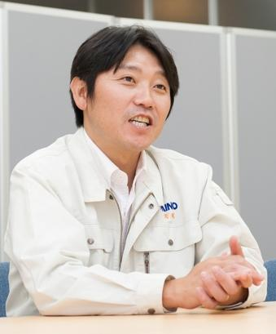
 |  | これまでのキャリアと現在の仕事について
 |  | 父親はノリタケの生産工場での管理技術者で、中学高校時代はバレーボール部。大学進路は、 地元の理系中堅私立大学（名城大学理工学部）へ。卒業後は、 地元建築関係の会社へ就職し５年勤務。 住宅の用地仕入れ・施工・販売まで行う同社の工程管理担当として、 工期の管理・工程管理業務の改善する業務内容。 部材の発注から建設スケジュールまで、納期に遅れる事なく、的確に仕事をこなし、 係長も任され評価される。 技術を要する製造業に興味があり、27歳で現職場へ転職。 製品について・設計プロセスを学び、環境保全装置、生産計画立案 ・工程管理、外注管理 ・部下のマネジメント 現在課長として、依頼業者の対応から生産計画スケジュールの管理などを行う。

基本情報 |  | 業務上の課題、目指したいゴール
氏名： | 野口 剛弘 | 工場内の事故は０にしたい。 製品の生産効率上げたい 納品までのプロセス期間を短くにしたい。 生産コスト削減。 上記のない状況を全て解決の為に、 24時間ほぼ無人化で稼働する『スマートファクトリー』を、 2024年10月までに完成させること。 現場でのモノづくりは、 正確性・スピードで勝るAI技術にお任せし、その技術を活用する方法を考える。 最終的に残業の削減、休日の増加、収入UPを目的。
住所： | 愛知県 津島市
性別： | 男性
年齢： | 44歳
家族構成： | 妻と子供二人 長女・長男 家族４人

企業情報 |  | 製品やサービスの運び方（情報源、接触タイミング、接触方法、購買行動と関与の方法）
業種： | ゴム製品の設計・製造 | 値段だけでなく性能重視。 しっかりリサーチして比較してから購入する。 忙しい為、実店舗よりもオンラインで購入。 即決はせず熟考するタイプ。 中古は買わない。 趣味の釣具は、店舗で触って見てから購入を決める。
従業員数： | 40名
在籍： | 生産管理部の課長
職種： | 工程管理
役職： | 課長
転職： | １回
年収： | 700万円
 |  | 性格とプライベートについて
プライベート情報 |  | 3５歳で結婚。妻は４歳年下で営業職。アウトドアが共通の趣味。 大学OBでの集まりで再会し、５年の交際を経て結婚。 長女は結婚後１年で生まれる。 38歳で家を建てる。
性格： | 【評価できる面】 まじめ 努力家 長続き 粘り強い 模範的 徹底的 冷静さ 客観性 【注意する面】 言動が荒くなる ガンコ お堅い 先例主義 非社交性

趣味： | 釣り
休日： | 土・日

